Tomas
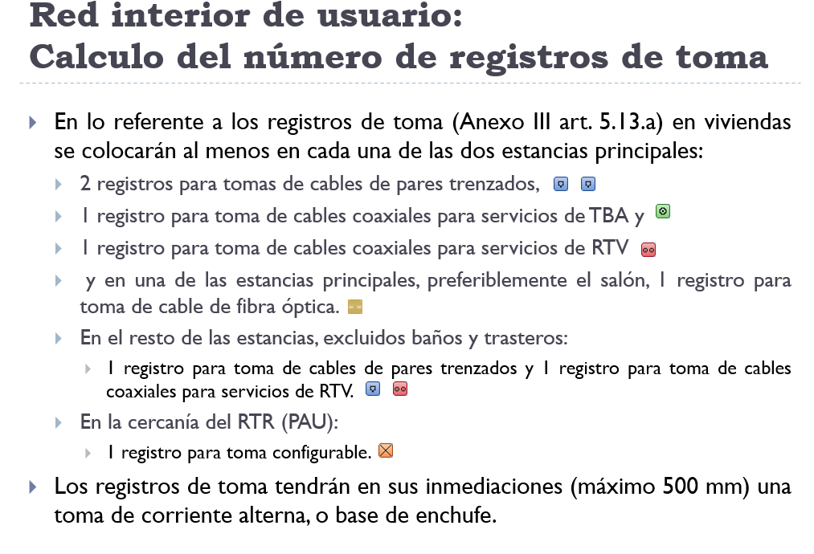
Número de estancias en una vivienda
Nº de estancias principales en viviendas | 2
Resto de estancias, excluyendo baños y trasteros | 4

Número de tomas en una vivienda
Nº de tomas pares trenzados (CPT) | Nº de tomas coaxial (TBA) | Nº de tomas RTV | Nº de tomas configurables | Nº de tomas fibras ópticas (FO)
8 | 2 | 6 | 1 | 1

Nº de viviendas | 8
Nº de locales | 0 | No se instalan tomas

Número de tomas en toda la ICT
Nº de tomas pares trenzados (CPT) | Nº de tomas coaxial (TBA) | Nº de tomas RTV | Nº de tomas configurables | Nº de tomas fibras ópticas (FO)
64 | 16 | 48 | 8 | 8

